Sheet1
Ciklus | 0 | 14 | 13 | 15 | 12 | 11 | 10 | 9 | 8 | 7 | 6 | 5 | 4 | 3 | 1 | 2 | 0

Razlike | 14 | -1 | 2 | -3 | -1 | -1 | -1 | -1 | -1 | -1 | -1 | -1 | -1 | -2 | 1 | -2
Pomoćna | 0 | 1 | 2 | 3 | 4 | 5 | 6 | 7 | 8 | 9 | 10 | 11 | 12 | 13 | 14 | 15
Poredak | 14 | 1 | -2 | -2 | -1 | -1 | -1 | -1 | -1 | -1 | -1 | -1 | -1 | 2 | -1 | -3
Komplement | 14 | 1 | 13 | 13 | 14 | 14 | 14 | 14 | 14 | 14 | 14 | 14 | 14 | 2 | 14 | 12
 |  |  |  |  |  |  |  |  |  |  |  |  |  |  |  |  |  | Rješenja
a | 0 | 0 | 0 | 0 | 0 | 0 | 0 | 0 | 1 | 1 | 1 | 1 | 1 | 1 | 1 | 1 |  | 0000000011111111
b | 1 | 1 | 1 | 1 | 1 | 1 | 1 | 1 | 0 | 0 | 0 | 0 | 0 | 0 | 0 | 0 |  | 1111111100000000
c | 0 | 0 | 0 | 0 | 1 | 1 | 1 | 1 | 0 | 0 | 0 | 0 | 1 | 1 | 1 | 1 |  | 0000111100001111
d | 1 | 1 | 1 | 1 | 0 | 0 | 0 | 0 | 1 | 1 | 1 | 1 | 0 | 0 | 0 | 0 |  | 1111000011110000
e | 0 | 0 | 1 | 1 | 0 | 0 | 1 | 1 | 0 | 0 | 1 | 1 | 0 | 0 | 1 | 1 |  | 0011001100110011
f | 1 | 1 | 0 | 0 | 1 | 1 | 0 | 0 | 1 | 1 | 0 | 0 | 1 | 1 | 0 | 0 |  | 1100110011001100
g | 0 | 1 | 0 | 1 | 0 | 1 | 0 | 1 | 0 | 1 | 0 | 1 | 0 | 1 | 0 | 1 |  | 0101010101010101
h | 1 | 0 | 1 | 0 | 1 | 0 | 1 | 0 | 1 | 0 | 1 | 0 | 1 | 0 | 1 | 0 |  | 1010101010101010
i | 1 | 0 | 1 | 1 | 1 | 1 | 1 | 1 | 1 | 1 | 1 | 1 | 1 | 0 | 1 | 1 |  | 1011111111111011
j | 1 | 0 | 0 | 0 | 1 | 1 | 1 | 1 | 1 | 1 | 1 | 1 | 1 | 1 | 1 | 0 |  | 1000111111111110
k | 0 | 1 | 1 | 1 | 0 | 0 | 0 | 0 | 0 | 0 | 0 | 0 | 0 | 0 | 0 | 0 |  | 0111000000000000
l | 0 | 0 | 1 | 1 | 1 | 1 | 1 | 1 | 1 | 1 | 1 | 1 | 1 | 0 | 1 | 1 |  | 0011111111111011

 | Upute: | Upišite svoj ciklus u plave čelije, nemojte dirati zelene i očitajte u žutim čelijama.

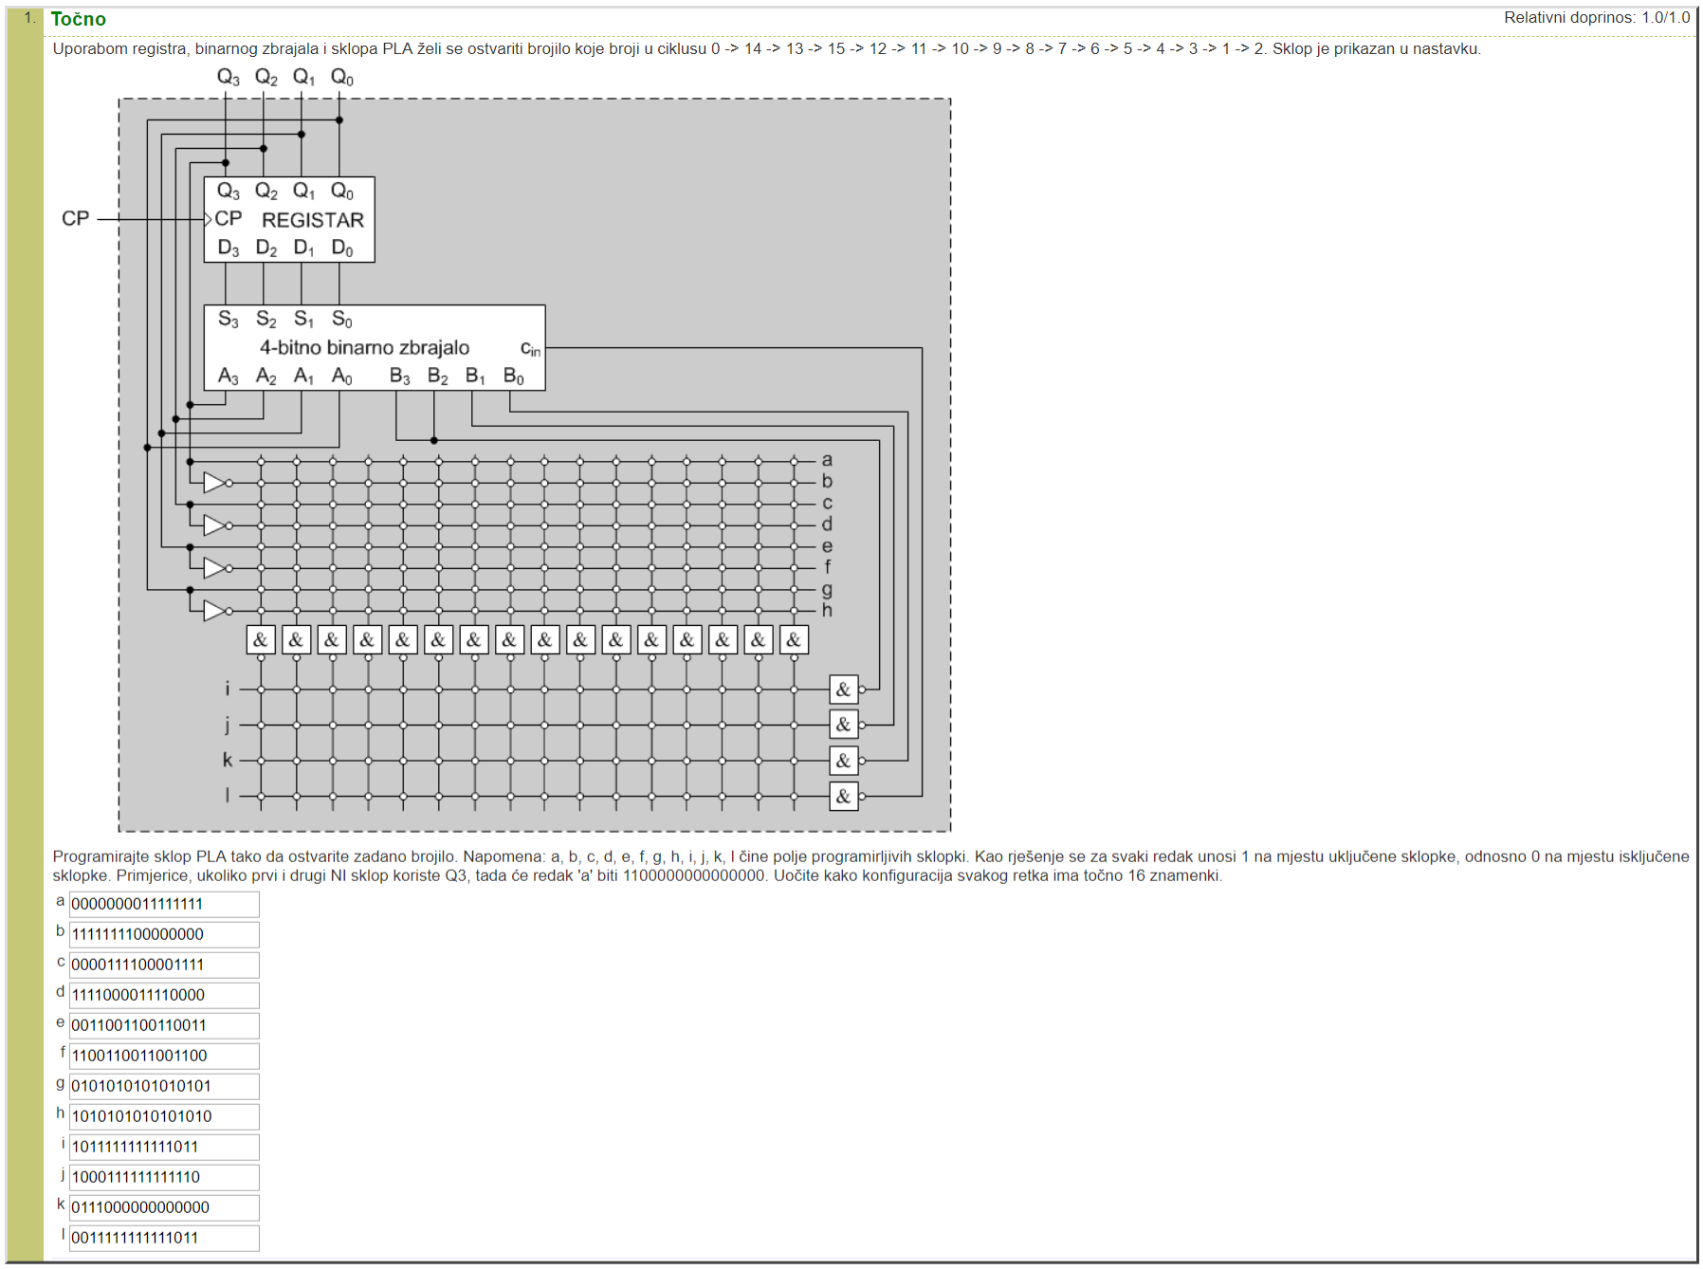
Unešeni primjer:

